보스 개요
1. 보스 몬스터 개요

1.1 몬스터 외형
캐릭터 | 무기
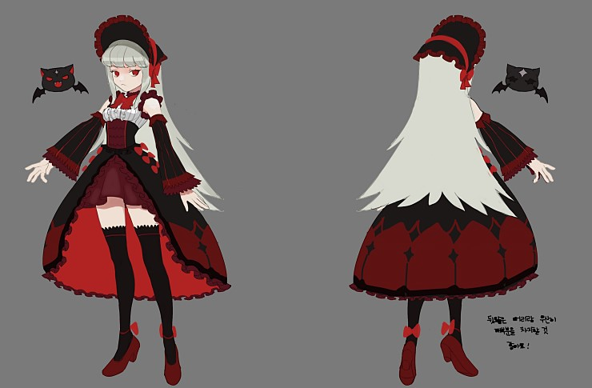
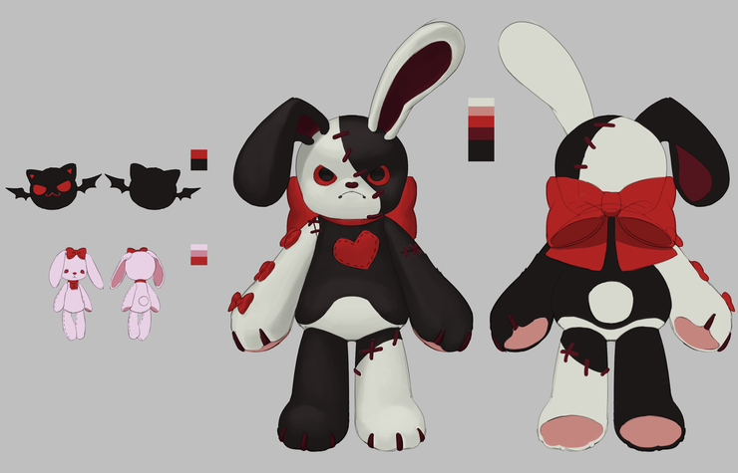

1.2 기획의도
- 공격 범위를 이펙트로 출력하여 유저가 범위를 피하는 형태를 기본으로 제작
- 보스와 붙어 있는 인형을 통해서 공격하는 형태로 제작
- 보스의 공격과 인형의 공격을 통해서 다양한 형태로 패턴을 제작

- 모든 공격을 유저가 회피 할 수있는 형태로 제작
- 체력 감소 혹은 플레이 시간등 조건에 따라 패턴이 변경 될 수 있도록 페이즈 시스템을 제작
- 패턴을 통해서 공략하는 재미를 추구
- 패턴 마다 쿨타임을 통해서 출력을 다양하게 할 수 있도록 구성

패턴2
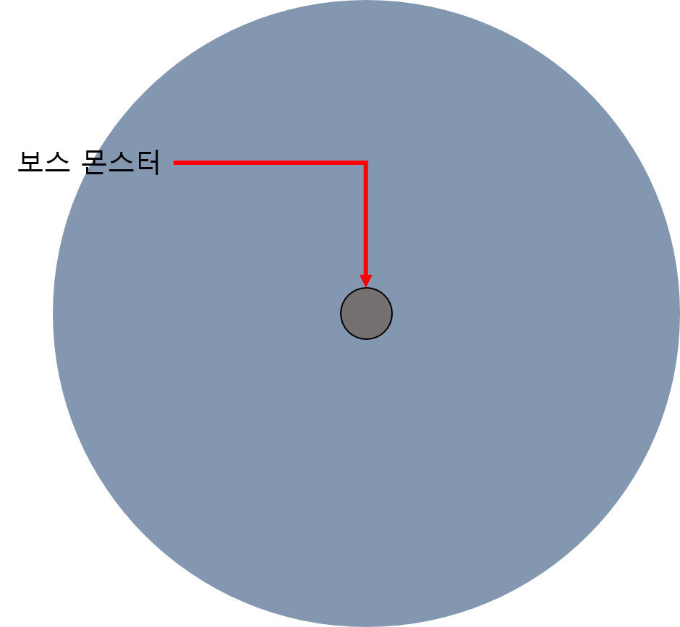
4. 패턴2

- 패턴1

데이터 명칭 | 내용 | 데이터 형 | 비고

공격 범위 타입

